상품제안서
버팔로바베큐그릴 | 상품코드: F06550

 |  |  |  |  |  |  | 02-412-0044 | www.easy1.co.kr
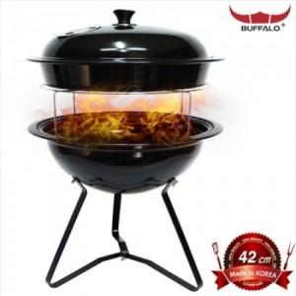

【상세/제작정보】 | 스티커부착가능(비용별도)

【인쇄/포장옵션】 | 기타 / 별도문의

【공급단가】 | 수량 | 10~ | 30~ | 50~ | 100~ | 500~
*VAT별도 | 단가 | 81,000원 | 78,000원 | 75,000원 | 72,000원 | 70,200원

【상품 URL】 | http://www.easy1.co.kr/src/goods_detail.php?gdno=6550

